guindaste veicular articulado
 |  |  |  | Plano Básico de Içamento de Carga (guindaste veicular articulado - munck/guindalto) |  |  |  |  | QSMS-FORM-74- Içamento de Carga Munck e Guindalto - Rev.00 - 23.10.25

Local: |  |  |  | Atividade:

Equipamento de Guindar Utilizado (tipo e TAG): |  |  |  | Carga/Peça: |  | Gerência: |  |  | Data:

Como foi obtido o peso da carga?

ESQUEMA DE IÇAMENTO (FORMALIZE AQUI O DETALHAMENTO DO SEU IÇAMENTO CONFORME A SEQUÊNCIA DAS INFORMAÇÕES SOLICITADAS EM CADA CAMPO INCLUINDO O ESBOÇO DE COMO A CARGA SERÁ "AMARRADA"

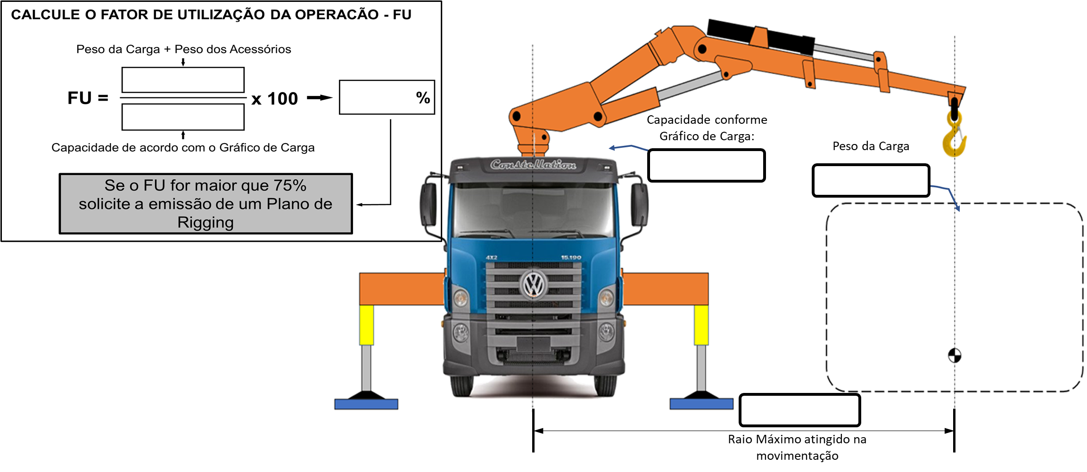

Nota: O dimensionamento da forma de amarração da carga e a definição dos acessórios é de responsabilidade do executante da atividade.

 |  | LISTA DOS ACESSÓRIOS UTILIZADOS
 |  | ACESSÓRIO / DIMENSÃO |  |  | CAPACIDADE |  | QUANTIDADE

LEMBRETES DE MEDIDAS OBRIGATÓRIAS:
- O MOITÃO DEVE SER SEMPRE POSICIONADO SOBRE O CENTRO DE GRAVIDADE DA CARGA;
- CONSULTE AS TABELAS DE CARGAS DOS ACESSÓRIOS QUE SERÃO UTILIZADOS NO IÇAMENTO PARA CERTIFICAR-SE DE SUAS CAPACIDADES EM CONFORMIDADE COM O PESO DA CARGA;
- VERIFIQUE A NECESSIDADE DE USO DE BASTÕES OU CORDAS GUIAS E PLANEJE A QUANTIDADE DE PONTOS, O COMPRIMENTO DAS CORDAS, A POSIÇÃO E A DIREÇÃO EM QUE SERÃO APLICADAS AS FORÇAS PARA CONTROLE DA CARGA IÇADA;
- APLIQUE PROTETORES DE CANTOS/QUINAS VIVAS NOS PONTOS DE CONTATO COM AS CINTAS, ESTROPOS OU CORRENTES;
- CONSULTE E ENVOLVA O OPERADOR DO EQUIPAMENTO DE GUINDAR PARA REALIZAR O PLANEJAMENTO;
- O PESO DA CARGA DEVE SER OBRIGATORIAMENTE CONHECIDO. PARA ISSO PROCEDA DAS SEGUINTES FORMAS:
- CONSULTE EM SUA OM ou OS O PESO DA CARGA; ou
- BUSQUE NA PRÓPRIA CARGA ALGUMA PLACA OU OUTRA REFERÊNCIA QUE POSSA INDICAR SEU PESO; ou
- CONSULTE O PROJETO DA CARGA/PEÇA/COMPONENTE PARA IDENTIFICAÇÃO DO SEU PESO; ou
- O PESO DA CARGA PODERÁ SER ESTIMADO POR MEIO DE CÁLCULO DE VOLUME x DENSIDADE DO MATERIAL (ref. ABNT NBR-13541-2);
- NÃO REALIZE O IÇAMENTO CASO NÃO CONSIGA IDENTIFICAR O PESO DA CARGA OU NÃO SAIBA ESTIMAR SEU PESO POR MEIO DE CÁLCULO.
Assinaturas:
 |  |  | Nome do Empregado |  |  |  |  | Matrícula / CPF |  | Assinatura
 | Operador do Equipamento de Guindar
 | Responsável pela Amarração da Carga
 | *Caso o operador também seja o responsável pela amarração da carga deverá assinar nos dois campos. **Caso o Plano Básico de Içamento de Carga seja padronizado (içamento rotineiro), o elaborador deverá assinar nos dois campos.

